상품제안서
부직포 보온보냉백 | 상품코드: F26713

 |  |  |  |  |  |  | 02-412-0044 | www.easy1.co.kr
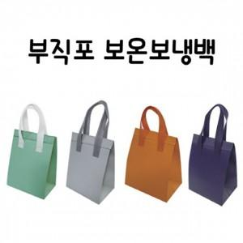

【상세/제작정보】 | 기본수량 미만 인쇄시 비용 추가. 주문 전 색상별 재고 확인. 사이즈별 가격 문의 (소 +0원 / 중 +72원 / 대 +132원 / 특대 +276원)

【인쇄/포장옵션】 | 실크 / 포장불가능

【공급단가】 | 수량 | 100~ | 300~ | 500~ | 1,000~ | 3,000~
*VAT별도 | 단가 | 370원 | 370원 | 360원 | 340원 | 330원

【상품 URL】 | https://dev.easy1.co.kr:443/src/goods_detail.php?gdno=26713

